关系图
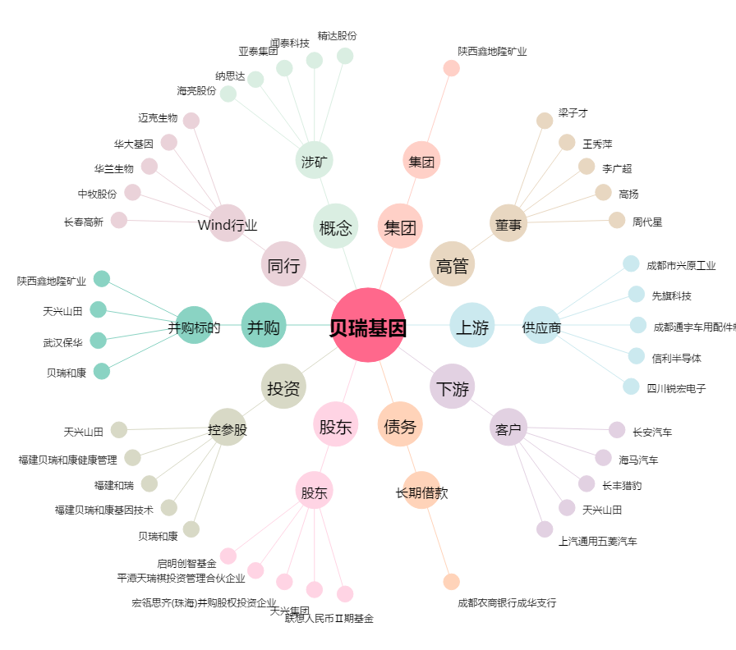
贝瑞基因[000710.SZ] - 关系概览图

